Planilha1
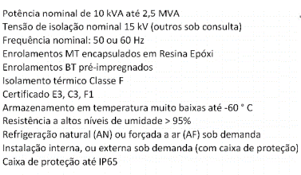
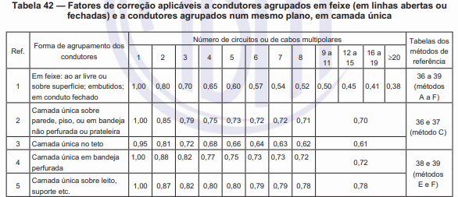
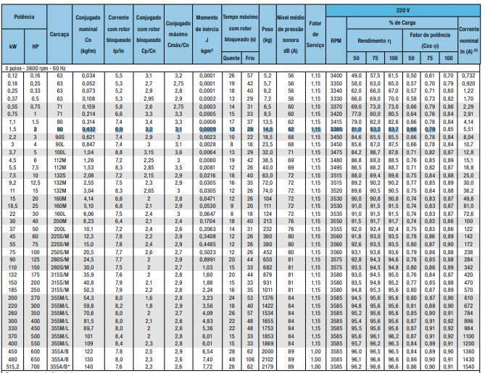
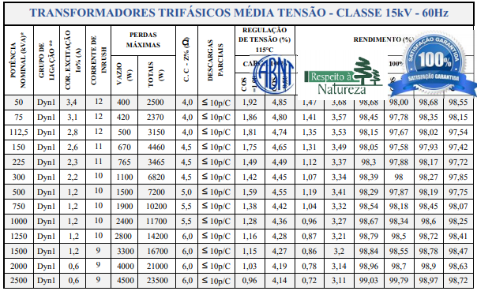
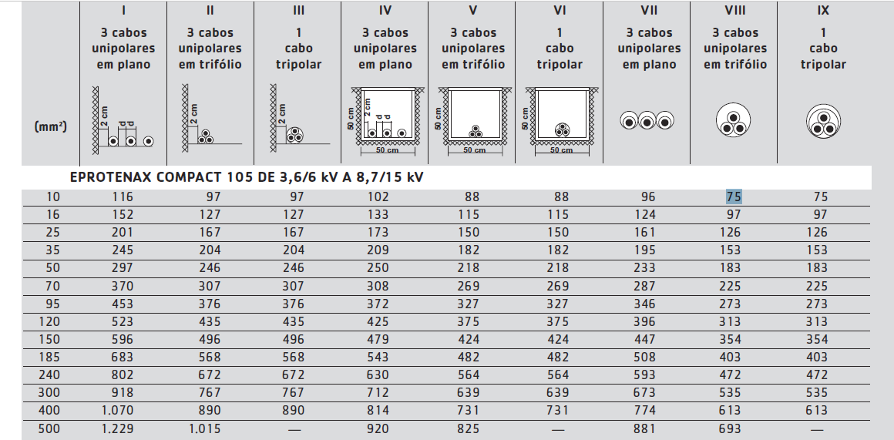
 |  |  |  |  |  |  |  | Pbase | 100,000,000 | Pbase | 100,000,000 |  |  | Pbase | 100,000,000
 |  |  |  |  |  |  |  | VbaseMT | 13,800 | VbaseBT380 | 380 |  |  | VbaseBT220 | 220
 |  |  |  |  |  |  |  | IbaseMT | 4183.70 | IbaseBT380 | 151934.28 |  |  | IbaseBT220 | 262431.94
 |  |  |  |  |  |  |  | ZbaseMT | 1.9044 | ZbaseBT380 | 0.001444 |  |  | ZbaseBT220 | 0.000484
 |  |  |  |  |  |  | CABO BT (XLPE) | Tº Continua MT | 90 | CABO BT (PVC) | T° Curto BT |  |  | 160
 |  |  |  |  |  |  |  | Tº Curto MT | 250 |  | T° Continua BT |  |  | 70

 |  |  |  |  |  |  | 1 - Capacidade de Corrente BT |  |  |  |  |  |  | 2 - Critério da coordenação com a proteção e dimensionamento da proteção em Baixa Tensão. |  |  |  |  |  | 3 - Critério máxima queda de tensão
 |  |  |  |  |  |  | Método de Referência- Nº16 - G ou F - PVC
Baixa |  |  |  |  |  |  |  |  |  |  |  |  |  |  |  |  |  |  |  |  |  |  |  |  | Regime Permanente |  | Partida motor UNITÁRIO
SE | Quadro | Tensão Linha (V) | Demanda (kVA) | F.P | Corrente Projeto (A) | Seção(mm²) | Corrente (A) cabo 30 ºC | FCT | FCA | Corrente Corrigida (A) | Método de Referência | Disposição |  | Disjuntor (A) | Tipo | Modelo | Capacidade Max de Icu (KA) | Múltiplo Corrente Nominal | Tempo de Operação | Distância (Km) | Cabo (mm²) | Impedância Unitária Cabo (Seq +) | Impedância Unitária Cabo (Seq 0) | Impedância Real | ΔV Parcial (%) Máx 3% | ΔV Total (%) Máx 3% | ΔV Parcial (%) Máx 6% | ΔV Total (%) Máx 6%
Fábrica 1 | CCM_1 | 380 | 12.509 | 0.89 | 21.354 | 2.5 | 34 | 0.79 | 1 | 26.86 | G | Horizontal Espaçado |  | 25 | Fixo | DS125N | 20 | 30.5 |  | 0.032 | 3#2,5(2,5)T2,5 | 8,87+0,293i |  | 0,28384+0,009376i | 1.5959 | 1.8095 | 1.3466 | 1.5602
 | CCM_2 |  | 12.509 |  | 21.354 | 2.5 | 34 | 0.79 | 1 | 26.86 | G | Horizontal Espaçado |  | 25 | Fixo | DS125N | 20 | 20.4 |  | 0.048 | 3#2,5(2,5)T2,5 | 8,87+0,293i |  | 0,42576+0,014064i | 2.3939 | 2.6075 | 1.3466 | 1.5602
 | CCM_3 |  | 12.509 |  | 21.354 | 2.5 | 34 | 0.79 | 1 | 26.86 | G | Horizontal Espaçado |  | 25 | Fixo | DS125N | 20 | 17.5 |  | 0.056 | 3#2,5(2,5)T2,5 | 8,87+0,293i |  | 0,49672+0,016408i | 2.7929 | 3.0065 | 1.3466 | 1.5602
 | CCM_4 |  | 316.086 |  | 539.599 | 2 x 120 | 396 | 0.79 | 1 | 625.68 | G | Horizontal Espaçado |  | 600 | Fixo | DS800-S | 50 | 17.9 |  | 0.025 | 2x3#120(120)T70 | 0,09+0,07405i |  | 0,00225+0,00185125i | 0.4137 | 0.6273 | 3.3742 | 3.5878
 | CCM_5 |  | 19.927 |  | 34.018 | 6 | 59 | 0.79 | 1 | 46.61 | G | Horizontal Espaçado |  | 40 | Fixo | DS160-B | 25 | 65.8 |  | 0.021 | 3#6(6)T6 | 3,69+0,2581i |  | 0,07749+0,0054201i | 0.6954 | 0.909 | - | -
 | QD_1 |  | 178.675 |  | 305.021 | 120 | 396 | 0.79 | 1 | 312.84 | G | Horizontal Espaçado |  | 310 | Eletrônico | DSE400-H | 50 | 34.2 |  | 0.014 | 3#120(120)T70 | 0,18+0,1481i |  | 0,00252+0,0020734i | 0.2619 | 0.4755 | - | -
 | QDG_1 |  | 552.215 |  | 942.701 | 2 x 240 | 615 | 0.79 | 1 | 971.7 | G | Horizontal Espaçado (Enterrado) |  | 950 | Eletrônico | DSE1600-S | 50 | 13 |  | 0.011 | 2x3#240(240)T120 | 0,045+0,06405i |  | 0,000495+0,00070455i | 0.2136 | - | - | -
Centro de Convivência | QD_2 | 220 | 45.778 | 0.9 | 133.485 | 50 | 196 | 0.79 | 1 | 154.84 | F | Horizontal Justaposto |  | 150 | Fixo | DS160-B | 25 |  |  | 0.012 | 2#50(50)T25 | 0,46+0,1881i |  | 0,00552+0,0022572i | 0.3618 | 0.3618 | - | -
 | QDG_2 |  | 45.778 |  | 133.485 | 50 | 196 | 0.79 | 1 | 154.84 | F | Horizontal Justaposto (Enterrado) |  | 150 | Fixo | DS160-B | 25 |  |  | 0.012 | 2#50(50)T25 | 0,46+0,1881i |  | 0,00552+0,0022572i | 0.3618 | - | - | -
Fábrica 2 | QD_3 | 380 | 89.3726 | 0.93 | 146.008 | 50 | 219 | 0.79 | 1 | 173.01 | G | Horizontal Espaçado |  | 150 | Fixo | DS160-B | 25 |  |  | 0.028 | 3#50(50)T25 | 0,46+0,1881i |  | 0,01288+0,0052668i | 0.5347 | 0.7263 | - | -
 | QD_4 |  | 65.613 |  | 107.192 | 25 | 146 | 0.79 | 1 | 115.34 | G | Horizontal Espaçado |  | 110 | Eletrônico | DSE250-H | 50 |  |  | 0.013 | 3#25(25)T16 | 0,87+0,2081i |  | 0,01131+0,0027053i | 0.328 | 0.5196 | 1.4261 | 1.6177
 | QD_5 |  | 182.0467 |  | 297.410 | 120 | 396 | 0.79 | 1 | 312.84 | G | Horizontal Espaçado |  | 300 | Fixo | DS400-H | 50 |  |  | 0.022 | 3#120(120)T70 | 0,18+0,1481i |  | 0,00396+0,0032582i | 0.4014 | 0.593 | - | -
 | QD_6 |  | 105.908 |  | 173.022 | 70 | 281 | 0.79 | 1 | 221.99 | G | Horizontal Espaçado |  | 200 | Fixo | DS250-H | 50 |  |  | 0.034 | 3#70(70)T35 | 0,32+0,1781i |  | 0,01088+0,0060554i | 0.5669 | 0.7585 | - | -
 | QDG_3 |  | 442.9403 |  | 723.632 | 2 x 185 | 521 | 0.79 | 1 | 823.18 | G | Horizontal Espaçado (Enterrado) |  | 800 | Fixo | DS800-S | 50 |  |  | 0.011 | 2x3#185(185)T95 | 0,06+0,06905i |  | 0,00066+0,00075955i | 0.1916 | - | - | -
Depósito 1 | QD_7 | 220 | 30 | 0.9 | 87.477 | 25 | 131 | 0.79 | 1 | 103.49 | F | Horizontal Justaposto (Enterrado) |  | 100 | Fixo | DS160-B | 25 |  |  | 0.020 | 2#25(25)T16 | 0,87+0,2081i |  | 0,0174+0,004162i | 0.7114 | 1.1483 | - | -
Depósito 2 | QD_8 |  | 30 |  | 87.477 | 25 | 131 | 0.79 | 1 | 103.49 | F | Horizontal Justaposto |  | 100 | Fixo | DS160-B | 25 |  |  | 0.013 | 2#25(25)T16 | 0,87+0,2081i |  | 0,01131+0,0027053i | 0.4624 | 0.8993 | - | -
 | QDG_4 |  | 60 |  | 174.955 | 70 | 281 | 0.79 | 1 | 221.99 | F | Horizontal Justaposto (Enterrado) |  | 200 | Fixo | DS250-H | 50 |  |  | 0.015 | 2#70(70)T35 | 0,32+0,1781i |  | 0,0048+0,0026715i | 0.4369 | - | - | -
Oficina | CCM_6 | 380 | 20 | 0.905 | 33.577 | 6 | 59 | 0.79 | 1 | 46.61 | G | Horizontal Espaçado |  | 40 | Fixo | DS125N | 20 |  |  | 0.022 | 3#6(6)T6 | 3,69+0,2581i |  | 0,08118+0,0056782i | 0.7191 | 0.9037 | - | -
 | QD_9 |  | 28.07 |  | 47.125 | 10 | 81 | 0.79 | 1 | 63.99 | G | Horizontal Espaçado |  | 50 | Fixo | DS125N | 20 |  |  | 0.014 | 3#10(10)T10 | 2,19+0,2481i |  | 0,03066+0,0034734i | 0.3827 | 0.5673 | - | -
 | QD_10 |  | 21.053 |  | 35.344 | 6 | 59 | 0.79 | 1 | 46.61 | G | Horizontal Espaçado |  | 40 | Fixo | DS125N | 20 |  |  | 0.025 | 3#6(6)T6 | 3,69+0,2581i |  | 0,09225+0,0064525i | 0.8601 | 1.0447 | - | -
 | CCM_7 |  | 8.713 |  | 14.628 | 2.5 | 34 | 0.79 | 1 | 26.86 | G | Horizontal Espaçado |  | 16 | Fixo | DS125N | 20 |  |  | 0.018 | 3#2,5(2,5)T2,5 | 3,69+0,131i |  | 0,06642+0,002358i | 0.2558 | 0.4404 | 2.1951 | 2.3797
 | QD_11 |  | 164.855 |  | 276.764 | 120 | 396 | 0.79 | 1 | 312.84 | G | Horizontal Espaçado |  | 300 | Fixo | DS400-H | 50 |  |  | 0.037 | 3#120(120)T70 | 0,18+0,1481i |  | 0,00666+0,0054797i | 0.6281 | 0.8127 | - | -
 | QDG_5 |  | 242.691 |  | 407.437 | 240 | 615 | 0.79 | 1 | 485.85 | G | Horizontal Espaçado (Enterrado) |  | 450 | Fixo | DS800-S | 50 |  |  | 0.011 | 3#240(240)T120 | 0,09+0,1281i |  | 0,00099+0,0014091i | 0.1846 | - | - | -
Laboratório | CCM_8 | 380 | 63.785 | 0.89 | 108.889 | 25 | 146 | 0.79 | 1 | 115.34 | G | Horizontal Espaçado |  | 110 | Eletrônico | DSE250-H | 50 |  |  | 0.017 | 3#25(25)T16 | 0,87+0,2081i |  | 0,01479+0,0035377i | 0.4358 | 0.6327 | 0.6999 | 0.8968
 | QDNB |  | 40 |  | 68.285 | 16 | 110 | 0.79 | 1 | 86.9 | G | Horizontal Espaçado |  | 70 | Fixo | DS160-B | 25 |  |  | 0.014 | 3#16(16)T16 | 1,38+0,2281i |  | 0,01932+0,0031934i | 0.3519 | 0.5488 | - | -
 | QD_12 |  | 114 |  | 194.612 | 70 | 281 | 0.79 | 1 | 221.99 | G | Horizontal Espaçado |  | 200 | Fixo | DS250-H | 50 |  |  | 0.027 | 3#70(70)T35 | 0,32+0,1781i |  | 0,00864+0,0048087i | 0.5064 | 0.7033 | - | -
 | QDG_6 |  | 217.785 |  | 371.787 | 185 | 521 | 0.79 | 1 | 411.59 | G | Horizontal Espaçado (Enterrado) |  | 400 | Fixo | DS400-H | 50 |  |  | 0.011 | 3#185(185)T95 | 0,12+0,1381i |  | 0,00132+0,0015191i | 0.1969 | - | - | -
ADM | CCM_9 | 380 | 90.364 | 0.88 | 156.016 | 50 | 219 | 0.79 | 1 | 173.01 | G | Horizontal Espaçado |  | 160 | Fixo | DS160-B | 25 |  |  | 0.013 | 3#50(50)T25 | 0,46+0,1881i |  | 0,00598+0,0024453i | 0.2653 | 0.464 | - | -
 | QD_13 |  | 66 |  | 113.951 | 35 | 181 | 0.79 | 1 | 142.99 | G | Horizontal Espaçado |  | 125 | Fixo | DS160-B | 25 |  |  | 0.013 | 3#35(35)T16 | 0,63+0,1981i |  | 0,00819+0,0025753i | 0.2574 | 0.4561 | - | -
 | QDG_7 |  | 156.364 |  | 269.966 | 120 | 396 | 0.79 | 1 | 312.84 | G | Horizontal Espaçado (Enterrado) |  | 300 | Fixo | DS400-H | 50 |  |  | 0.012 | 3#120(120)T70 | 0,18+0,1481i |  | 0,00216+0,0017772i | 0.1987 | - | - | -

 |  |  |  |  |  |  |  |  |  |  |  |  |  |  |  |  |  |  |  |  |  |  |  |  |  |  |  |  |  |  |  |  |  |  |  |  |  |  |  | 1 - Capacidade de Corrente MT |  |  |  |  |  |  |  | Distâncias Cabos em MT
 |  |  |  |  |  |  |  |  |  |  |  |  |  |  |  |  |  |  |  |  |  |  |  |  |  |  |  |  |  |  |  |  |  | Média |  |  |  |  |  | Método de Referência- Nº33- B1 - Trifólio - EPR
 |  |  |  |  |  |  |  |  |  |  |  |  |  |  |  |  |  |  |  |  |  |  |  |  |  |  |  |  |  |  |  |  |  | SE | Tensão Linha (V) | Demanda (kVA) | F.P | Corrente Projeto (A) | Seção(mm²) | Corrente (A) cabo 20 ºC | FCT | FCA | Corrente Corrigida (A) | Método de Referência | Disposição | Cabo (mm²) | Impedância Unitária Cabo (Seq +) | SE | Distância Lado A (Km) | Distância Lado B (Km) | Impedância Real Lado A | Impedância Real Lado B
 |  |  |  |  |  |  |  |  |  |  |  |  |  |  |  |  |  |  |  |  |  |  |  |  |  |  |  |  |  |  |  |  |  | Fábrica 1, 2, Depósitos, Oficina, Laboratório e ADM | 13800 | 1671.9953 | 0.89 | 69.951227285 | 35 | 128 | 0.87 | 0.7 | 77.952 | B1 | Trifólio (Enterrado) | 3#35(35)T16 | 0,701+0,149i | Fábrica 1 | 0.091 | 0.396 | 0,063791+0,013559i | 0,277596+0,059004i
 |  |  |  |  |  |  |  |  |  |  |  |  |  |  |  |  |  |  |  |  |  |  |  |  |  |  |  |  |  |  |  |  |  | Centro de Convivência |  | 45.778 | 0.9 | 1.9152130886 | 16 | 84 | 0.87 | 0.7 | 51.156 | B1 | Trifólio (Enterrado) | 3#16(16)T16 | 1,536+0,174i | Centro de Convivência | 0.255 | 0 | 0,39168+0,04437i | 0
 |  |  |  |  |  |  |  |  |  |  |  |  |  |  |  |  |  |  |  |  |  |  |  |  |  |  |  |  |  |  |  |  |  |  |  |  |  |  |  |  |  |  |  |  |  |  |  | Fábrica 2 | 0.291 | 0.196 | 0,203991+0,043359i | 0,137396+0,029204i
 |  |  |  |  |  |  |  |  |  |  |  |  |  |  |  |  |  |  |  |  |  |  |  |  | SE | Ponto | Icc3f | Icc2f | Icc2ft | Icc1f | Seção (mm²) | Icu Máxima (KVA) | Disjuntor (A) | Múltiplo 3f | Múltiplo 2f | Múltiplo 2ft | Múltiplo 1f | Modelo Disjuntor | Tempo de Atuação 3f | Tempo de Atuação 2f | Tempo de Atuação 2ft | Tempo de Atuação 1f | Atende 3f? | Atende 2f? | Atende 2ft? | Atende 1f? |  | Depósito 1 e 2 | 0.258 | 0.229 | 0,180858+0,038442i | 0,160529+0,034121i
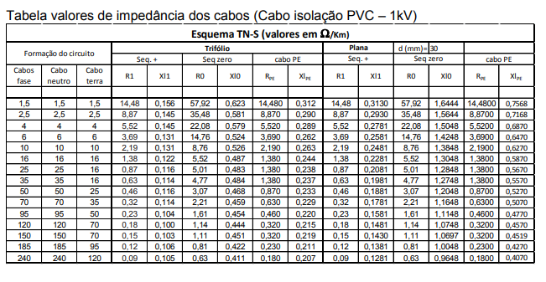
 |  |  |  |  |  |  |  |  |  |  |  |  |  |  |  |  |  |  |  |  |  |  |  |  | Fábrica 1 | Pe | 2002.79 | 1734.46 | 1775.89 | 1399.58 |  |  |  |  |  |  |  |  |  |  |  |  |  |  |  |  |  | Oficina | 0.343 | 0.144 | 0,240443+0,051107i | 0,100944+0,021456i
 |  |  |  |  |  |  |  |  |  |  |  |  |  |  |  |  |  |  |  |  |  |  |  |  |  | Tr_Pri | 1972.13 | 1707.91 | 1745.67 | 1385.47 |  |  |  |  |  |  |  |  |  |  |  |  |  |  |  |  |  | Laboratório | 0.377 | 0.11 | 0,264277+0,056173i | 0,07711+0,01639i
 |  |  |  |  |  |  |  |  |  |  |  |  |  |  |  |  |  |  |  |  |  |  |  |  |  | Tr_Sec | 12621.93 | 10930.91 | 13255.64 | 13996.49 |  |  |  |  |  |  |  |  |  |  |  |  |  |  |  |  |  | ADM | 0.175 | 0.312 | 0,122675+0,026075i | 0,218712+0,046488i
 |  |  |  |  |  |  |  |  |  |  |  |  |  |  |  |  |  |  |  |  |  |  |  |  |  | QDG1 | 12090.98 | 10471.10 | 12325.51 | 11963.78 | 240 | 50 | 950 | 12.73 | 11.02 | 12.97 | 12.59 | DSE1600-S | 0.015 | 0.015 | 0.015 | 0.015 | Sim | Sim | Sim | Sim
 |  |  |  |  |  |  |  |  |  |  |  |  |  |  |  |  |  |  |  |  |  |  |  |  |  | CCM1 | 762.53 | 660.37 | 676.59 | 383.36 | 2.5 | 20 | 25 | 30.50 | 26.41 | 27.06 | 15.33 | DS125N | 0.013 | 0.014 | 0.014 | 0.022 | Sim | Sim | Sim | Sim
 |  |  |  |  |  |  |  |  |  |  |  |  |  |  |  |  |  |  |  |  |  |  |  |  |  | CCM2 | 510.77 | 442.34 | 452.02 | 256.22 | 2.5 | 20 | 25 | 20.43 | 17.69 | 18.08 | 10.25 | DS125N | 0.017 | 0.018 | 0.018 | 6 | Sim | Sim | Sim | Sim
 |  |  |  |  |  |  |  |  |  |  |  |  |  |  |  |  |  |  |  |  |  |  |  |  |  | CCM3 | 438.37 | 379.64 | 387.65 | 219.77 | 2.5 | 20 | 25 | 17.53 | 15.19 | 15.51 | 8.79 | DS125N | 0.018 | 0.014 | 0.014 | 10 | Sim | Sim | Sim | Sim
 |  |  |  |  |  |  |  |  |  |  |  |  |  |  |  |  |  |  |  |  |  |  |  |  |  | CCM4 | 10758.86 | 9317.45 | 10682.46 | 8581.13 | 120 | 50 | 600 | 17.93 | 15.53 | 17.80 | 14.30 | DS800-S | 0.018 | 0.03 | 0.018 | 0.03 | Sim | Sim | Sim | Sim
 |  |  |  |  |  |  |  |  |  |  |  |  |  |  |  |  |  |  |  |  |  |  |  |  |  | CCM5 | 2630.32 | 2277.92 | 2375.19 | 1360.50 | 6 | 25 | 40 | 65.76 | 56.95 | 59.38 | 34.01 | DS160-B | 0.011 | 0.013 | 0.0135 | 0.016 | Sim | Sim | Sim | Sim
 |  |  |  |  |  |  |  |  |  |  |  |  |  |  |  |  |  |  |  |  |  |  |  |  |  | QD1 | 10612.73 | 9190.89 | 10494.90 | 8284.06 | 120 | 50 | 310 | 34.23 | 29.65 | 33.85 | 26.72 | DSE400-H | 0.015 | 0.015 | 0.015 | 0.015 | Sim | Sim | Sim | Sim
 |  |  |  |  |  |  |  |  |  |  |  |  |  |  |  |  |  |  |  |  |  |  |  |  | Fábrica 2 | Pe | 2002.79 | 1734.46 | 1775.89 | 1399.58
 |  |  |  |  |  |  |  |  |  |  |  |  |  |  |  |  |  |  |  |  |  |  |  |  |  | Tr_Pri | 1905.93 | 1650.58 | 1681.17 | 1354.67
 |  |  |  |  |  |  |  |  |  |  |  |  |  |  |  |  |  |  |  |  |  |  |  |  |  | Tr_Sec | 12570.67 | 10886.52 | 13182.43 | 13955.69
 |  |  |  |  |  |  |  |  |  |  |  |  |  |  |  |  |  |  |  |  |  |  |  |  |  | QDG3 | 11989.40 | 10383.13 | 12408.25 | 11959.95 | 185 | 50 | 800 | 14.99 | 12.98 | 15.51 | 14.95 | DS800-S | 0.03 | 17 | 0.03 | 0.03 | Sim | Sim | Sim | Sim
 |  |  |  |  |  |  |  |  |  |  |  |  |  |  |  |  |  |  |  |  |  |  |  |  |  | QD3 | 7789.61 | 6746.00 | 7414.91 | 4187.01 | 50 | 25 | 150 | 51.93 | 44.97 | 49.43 | 27.91 | DS160-B | 0.0105 | 0.011 | 0.0105 | 0.012 | Sim | Sim | Sim | Sim
 |  |  |  |  |  |  |  |  |  |  |  |  |  |  |  |  |  |  |  |  |  |  |  |  |  | QD4 | 8718.60 | 7550.53 | 8506.96 | 5279.78 | 25 | 50 | 110 | 79.26 | 68.64 | 77.34 | 48.00 | DSE250-H | 0.015 | 0.015 | 0.015 | 0.015 | Sim | Sim | Sim | Sim
 |  |  |  |  |  |  |  |  |  |  |  |  |  | 2 polos - 3600 RPM- WEG - Catálogo pg 35 |  |  |  |  |  |  |  |  |  |  |  | QD5 | 9794.13 | 8481.96 | 9525.00 | 6934.58 | 120 | 50 | 300 | 32.65 | 28.27 | 31.75 | 23.12 | DS400-H | 0.0155 | 0.016 | 0.0155 | 0.017 | Sim | Sim | Sim | Sim
 |  |  |  |  |  |  |  |  |  |  |  | Motor (cv) | IP/IN | Corrente nominal | corrente de partida | Corrente para Queda Unitário |  |  |  |  |  |  |  |  |  | QD6 | 7898.14 | 6839.99 | 7513.32 | 4358.05 | 70 | 50 | 200 | 39.49 | 34.20 | 37.57 | 21.79 | DS250-H | 0.016 | 0.0165 | 0.016 | 0.0185 | Sim | Sim | Sim | Sim
 |  |  |  |  |  |  |  |  |  |  |  | 2 | 6 | 3.39 | 20.34 | 18.018 |  |  |  |  |  |  |  |  | Oficina | Pe | 2002.79 | 1734.46 | 1775.89 | 1399.58
 |  |  |  |  |  |  |  |  |  |  |  | 10 | 8.7 | 14.4 | 125.28 | 125.508 |  |  |  |  |  |  |  |  |  | Tr_Pri | 1889.02 | 1635.94 | 1664.85 | 1346.71
 |  |  |  |  |  |  |  |  |  |  |  | 15 | 8.5 | 20.9 | 177.65 | 174.898 |  |  |  |  |  |  |  |  |  | Tr_Sec | 6246.07 | 5409.25 | 6481.28 | 6749.40
 |  |  |  |  |  |  |  |  |  |  |  | 25 | 8.2 | 61 | 500.2 | 465.998 |  |  |  |  |  |  |  |  |  | QDG5 | 5986.06 | 5184.08 | 6051.25 | 5798.02 | 240 | 50 | 450 | 13.30 | 11.52 | 13.45 | 12.88 | DS800-S | 0.019 | 0.02 | 0.019 | 0.019 | Sim | Sim | Sim | Sim
 |  |  |  |  |  |  |  |  |  |  |  | 400 | 7.5 | 594 | 4455 | 4400.599 |  |  |  |  |  |  |  |  |  | CCM6 | 2285.44 | 1979.25 | 2110.44 | 1242.36 | 6 | 20 | 40 | 57.14 | 49.48 | 52.76 | 31.06 | DS125N | 0.012 | 0.013 | 0.012 | 0.016 | Sim | Sim | Sim | Sim
 |  |  |  |  |  |  |  |  |  |  |  |  |  |  |  |  |  |  |  |  |  |  |  |  |  | QD9 | 4099.75 | 3550.48 | 3994.05 | 2674.85 | 10 | 20 | 50 | 81.99 | 71.01 | 79.88 | 53.50 | DS125N | 0.0105 | 0.011 | 0.011 | 0.012 | Sim | Sim | Sim | Sim
 |  |  |  |  |  |  |  |  |  |  |  |  |  |  |  |  |  |  |  |  |  |  |  |  |  | QD10 | 2062.52 | 1786.19 | 1894.15 | 1105.87 | 6 | 20 | 40 | 51.56 | 44.65 | 47.35 | 27.65 | DS125N | 0.012 | 0.015 | 0.015 | 0.017 | Sim | Sim | Sim | Sim
 |  |  |  |  |  |  |  |  |  |  |  |  |  |  |  |  |  |  |  |  |  |  |  |  |  | CCM7 | 1290.72 | 1117.80 | 1167.37 | 665.40 | 2.5 | 20 | 16 | 80.67 | 69.86 | 72.96 | 41.59 | DS125N | 0.011 | 0.012 | 0.012 | 0.014 | Sim | Sim | Sim | Sim
 |  |  |  |  |  |  |  |  |  |  |  |  |  |  |  |  |  |  |  |  |  |  |  |  |  | QD11 | 5054.51 | 4377.33 | 4924.16 | 3675.55 | 120 | 50 | 300 | 16.85 | 14.59 | 16.41 | 12.25 | DS400-H | 0.02 | 0.03 | 0.02 | 0.04 | Sim | Sim | Sim | Sim
 |  |  |  |  |  |  |  |  |  |  |  |  |  |  |  |  |  |  |  |  |  |  |  |  | Laboratório | Pe | 2002.79 | 1734.46 | 1775.89 | 1399.58
 |  |  |  |  |  |  |  |  |  |  |  |  |  |  |  |  |  |  |  |  |  |  |  |  |  | Tr_Pri | 1878.03 | 1626.43 | 1654.28 | 1341.52
 |  |  |  |  |  |  |  |  |  |  |  |  |  |  |  |  |  |  |  |  |  |  |  |  |  | Tr_Sec | 6243.95 | 5407.42 | 6478.24 | 6747.77
 |  |  |  |  |  |  |  |  |  |  |  |  |  |  |  |  |  |  |  |  |  |  |  | Ver curto gerador |  | QDG6 | 5958.53 | 5160.23 | 6114.47 | 5811.25 | 185 | 50 | 400 | 14.90 | 12.90 | 15.29 | 14.53 | DS400-H | 0.06 | 18 | 0.35 | 0.03 | Sim | Sim | Sim | Sim
 |  |  |  |  |  |  |  |  |  |  |  |  |  |  |  |  |  |  |  |  |  |  |  |  |  | CCM8 | 4896.44 | 4240.44 | 4911.19 | 3359.43 | 25 | 50 | 110 | 44.51 | 38.55 | 44.65 | 30.54 | DSE250-H | 0.015 | 0.015 | 0.015 | 0.015 | Sim | Sim | Sim | Sim
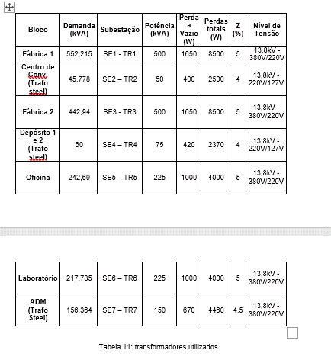
 |  |  |  |  |  |  |  |  |  |  |  |  |  |  |  |  |  |  |  |  |  |  |  |  |  | QDNB | 4693.80 | 4064.95 | 4687.68 | 3397.38 | 16 | 25 | 70 | 67.05 | 58.07 | 66.97 | 48.53 | DS160-B | 0.011 | 0.0135 | 0.011 | 0.015 | Sim | Sim | Sim | Sim
 |  |  |  |  |  |  |  |  |  |  |  |  |  |  |  |  |  |  |  |  |  |  |  |  |  | QD12 | 5034.71 | 4360.18 | 5039.47 | 3623.36 | 70 | 50 | 200 | 25.17 | 21.80 | 25.20 | 18.12 | DS250-H | 0.018 | 0.0185 | 0.018 | 0.019 | Sim | Sim | Sim | Sim
 |  |  |  |  |  |  |  |  |  |  |  |  |  |  |  |  |  |  |  |  |  |  |  |  | Administrativo | Pe | 2002.79 | 1734.46 | 1775.89 | 1399.58
 |  |  |  |  |  |  |  |  |  |  |  |  |  |  |  |  |  |  |  |  |  |  |  |  |  | Tr_Pri | 1968.71 | 1704.95 | 1740.89 | 1384.23
 |  |  |  |  |  |  |  |  |  |  |  |  |  |  |  |  |  |  |  |  |  |  |  |  |  | Tr_Sec | 4741.32 | 4106.1 | 4912.59 | 5087.86
 |  |  |  |  |  |  |  |  |  |  |  |  |  |  |  |  |  |  |  |  |  |  |  |  |  | QDG_7 | 4539.42 | 3931.25 | 4707.53 | 4429.1 | 120 | 50 | 300 | 15.13 | 13.10 | 15.69 | 14.76 | DS400-H | 0.04 | 0.06 | 0.35 | 0.03 | Sim | Sim | Sim | Sim
 |  |  |  |  |  |  |  |  |  |  |  |  |  |  |  |  |  |  |  |  |  |  |  |  |  | CCM9 | 4220.62 | 3655.17 | 4395.52 | 3541.79 | 50 | 25 | 160 | 26.38 | 22.84 | 27.47 | 22.14 | DS160-B | 0.016 | 0.019 | 0.017 | 0.019 | Sim | Sim | Sim | Sim
 |  |  |  |  |  |  |  |  |  |  |  |  |  |  |  |  |  |  |  |  |  |  |  |  |  | QD13 | 4160.98 | 3603.51 | 4340.66 | 3286.64 | 35 | 25 | 125 | 33.29 | 28.83 | 34.73 | 26.29 | DS160-B | 0.015 | 0.017 | 0.015 | 0.016 | Sim | Sim | Sim | Sim
 |  |  |  |  |  |  |  |  |  |  |  |  |  |  |  |  |  |  |  |  |  |  |  |  | Centro de Convivência | Pe | 2002.79 | 1734.46 | 1775.89 | 1399.58
 |  |  |  |  |  |  |  |  |  |  |  |  |  |  |  |  |  |  |  |  |  |  |  |  |  | Tr_Pri | 1907.86 | 1652.26 | 1676.01 | 1357.64
 |  |  |  |  |  |  |  |  |  |  |  |  |  |  |  |  |  |  |  |  |  |  |  |  |  | Tr_Sec | 3195.32 | 2767.23 | 3297.62 | 3389.73
 |  |  |  |  |  |  |  |  |  |  | i^2*t<=k^2*S^2 |  |  |  |  |  |  |  |  |  |  |  |  |  |  | QDG_2 | 2949.92 | 2554.71 | 3117.41 | 2647.82 | 50 | 25 | 150 | 19.67 | 17.03 | 20.78 | 17.65 | DS160-B | 0.019 | 0.022 | 0.019 | 0.02 | Sim | Sim | Sim | Sim
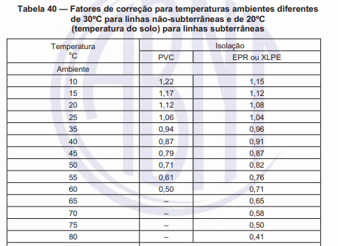
 |  |  |  |  |  |  |  |  |  |  |  |  |  |  |  |  |  |  |  |  |  |  |  |  |  | QD2 | 2695.26 | 2334.17 | 2750.24 | 2048.49 | 50 | 25 | 150 | 17.97 | 15.56 | 18.33 | 13.66 | DS160-B | 0.019 | 0.04 | 0.019 | 0.06 | Sim | Sim | Sim | Sim
 |  |  |  |  |  |  |  |  |  |  |  |  |  |  |  |  |  |  |  |  |  |  |  |  | Depósitos | Pe | 2002.79 | 1734.46 | 1775.89 | 1399.58
 |  |  |  |  |  |  |  |  |  |  |  |  |  |  |  |  |  |  |  |  |  |  |  |  |  | Tr_Pri | 1958.16 | 1695.82 | 1730.16 | 1379.46
 |  |  |  |  |  |  |  |  |  |  |  |  |  |  |  |  |  |  |  |  |  |  |  |  |  | Tr_Sec | 4736.62 | 4102.04 | 4894.62 | 5042.19
 |  |  |  |  |  |  |  |  |  |  |  |  |  |  |  |  |  |  |  |  |  |  |  |  |  | QDG_4 | 4166.33 | 3608.15 | 4306.8 | 3419.38 | 70 | 50 | 200 | 20.83 | 18.04 | 21.53 | 17.10 | DS250-H | 0.019 | 0.018 | 0.018 | 0.018 | Sim | Sim | Sim | Sim
 |  |  |  |  |  |  |  |  |  |  |  |  |  |  |  |  |  |  |  |  |  |  |  |  |  | QD7 | 2994.63 | 2593.42 | 2860.51 | 1655.55 | 25 | 25 | 100 | 29.95 | 25.93 | 28.61 | 16.56 | DS160-B | 0.016 | 0.016 | 0.017 | 0.035 | Sim | Sim | Sim | Sim
 |  |  |  |  |  |  |  |  |  |  |  |  |  |  |  |  |  |  |  |  |  |  |  |  |  | QD8 | 3368.49 | 2917.2 | 3285.43 | 2055.33 | 25 | 25 | 100 | 33.68 | 29.17 | 32.85 | 20.55 | DS160-B | 0.015 | 0.017 | 0.015 | 0.019 | Sim | Sim | Sim | Sim

